Fig 2
Figura 2 I pagamenti dei progetti del PNRR per regione e macroarea, infrastrutture sociali

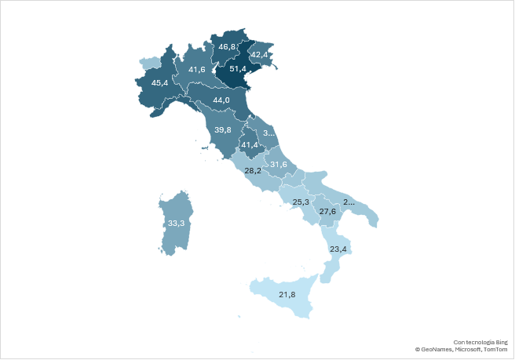
 |  |  |  | ABRUZZO | 31.6
 |  |  |  | BASILICATA | 27.6
 |  |  |  | CALABRIA | 23.4
 |  |  |  | CAMPANIA | 25.3
 |  |  |  | EMILIA-ROMAGNA | 44.0
 |  | Finanziamento PNRR (mln di Euro) (a) | Pagamento PNRR (mln di Euro) (b) | FRIULI-VENEZIA GIULIA | 42.4
 | Centro-Nord | 12,880 | 40.9 | LAZIO | 28.2
 | Mezzogiorno | 8,543 | 26.0 | LIGURIA | 46.3
 | Italia | 21,423 | 35.0 | LOMBARDIA | 41.6
 |  |  |  | MARCHE | 37.2
 |  |  |  | MOLISE | 27.7
 |  |  |  | PIEMONTE | 45.4
 |  |  |  | PUGLIA | 27.0
 |  |  |  | SARDEGNA | 33.3
 |  |  |  | SICILIA | 21.8
 |  |  |  | TOSCANA | 39.8
 |  |  |  | TRENTINO-ALTO ADIGE/SÜDTIROL | 46.8
 |  |  |  | UMBRIA | 41.4
 |  |  |  | VALLE D'AOSTA/VALLÉE D'AOSTE | 28.5
 |  |  |  | VENETO | 51.4

Fonte: elaborazioni Svimez su dati Italia Domani aggiornati al 30 giugno 2025

Fig. 3
Figura 3. Le risorse progetti del PNRR collegati alle infrastrutture sociali per fase di avanzamento
Collaudo | 24.054102343
Esecuzione | 73.347841309
Progettazione | 2.5980563481
Collaudo | 12.340510033
Esecuzione | 82.352727722
Progettazione | 5.3067622447
 |  | Centro-Nord | Mezzogiorno
 |  | 24.1 | 12.3
 | Collaudo | 73.3 | 82.4
 | Esecuzione | 2.6 | 5.3
 | Progettazione

 |  | Mezzogiorno
 |  | 12.3
 | COLLAUDO | 82.4
 | ESECUZIONE | 5.3
 | PROGETTAZIONE

Fonte: elaborazioni Svimez su dati Italia Domani aggiornati al 30 giugno 2025

Fig 4
 |  |  |  |  |  | Figura 4 Distribuzione dei cantieri Pnrr per stato di avanzamento dei lavori (in % dell’importo dei lavori), infrastrutture sociali

Regione | non avviato | iniziale | intermedio | avanzato | compiuto
Abruzzo | 32.1 | 19.6 | 14.0 | 23.6 | 10.8
Basilicata | 16.8 | 15.9 | 23.2 | 27.3 | 16.8
Calabria | 33.1 | 27.1 | 10.7 | 22.5 | 6.5
Campania | 34.8 | 27.5 | 13.1 | 17.8 | 6.8
Emilia - Romagna | 14.3 | 21.0 | 22.1 | 27.3 | 15.3
Friuli - Venezia Giulia | 11.7 | 14.1 | 31.4 | 25.9 | 17.0
Lazio | 23.6 | 28.2 | 15.1 | 21.7 | 11.4
Liguria | 19.2 | 20.3 | 15.6 | 28.9 | 16.1
Lombardia | 24.2 | 18.3 | 15.5 | 23.3 | 18.7
Marche | 11.7 | 34.0 | 24.7 | 20.1 | 9.5
Molise | 5.9 | 33.2 | 7.8 | 48.9 | 4.1
Piemonte | 19.5 | 17.3 | 17.5 | 28.0 | 17.7
Puglia | 21.8 | 31.1 | 17.3 | 19.3 | 10.4
Sardegna | 21.9 | 21.6 | 11.5 | 21.7 | 23.3
Sicilia | 23.1 | 28.8 | 14.0 | 23.5 | 10.6
Toscana | 21.9 | 24.4 | 23.1 | 20.7 | 10.0 | Fonte: elaborazioni Svimez-Ance
Trentino-Alto Adige | 8.2 | 15.0 | 21.0 | 33.7 | 22.1
Umbria | 10.0 | 19.7 | 8.9 | 44.0 | 17.4
Valle D'Aosta | 13.3 | 1.2 | 5.7 | 40.9 | 39.0
Veneto | 10.7 | 16.0 | 25.1 | 25.6 | 22.6
Centro-Nord | 18.0 | 20.8 | 19.5 | 25.3 | 16.3
Mezzogiorno | 26.6 | 27.3 | 13.7 | 22.8 | 9.6
Italia | 21.5 | 23.4 | 17.2 | 24.3 | 13.6

